CollectiveAccess
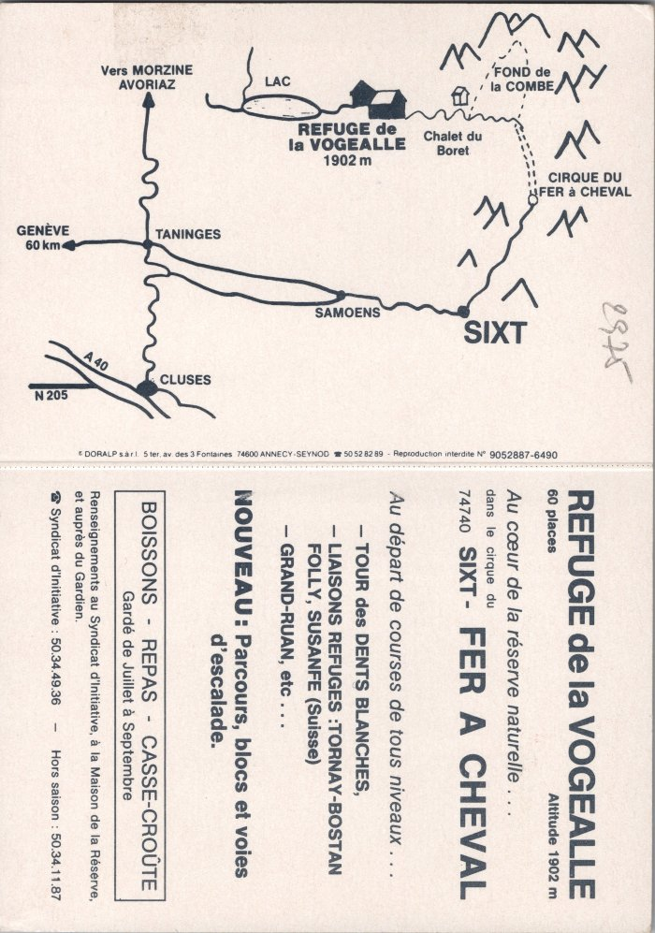
Image | Object | Description | Date
 | Plan géographique et informations sur le Refuge de la Vogealle (2-2655) | Plan géographique et informations sur le Refuge de la Vogealle

